Test Eviden 1
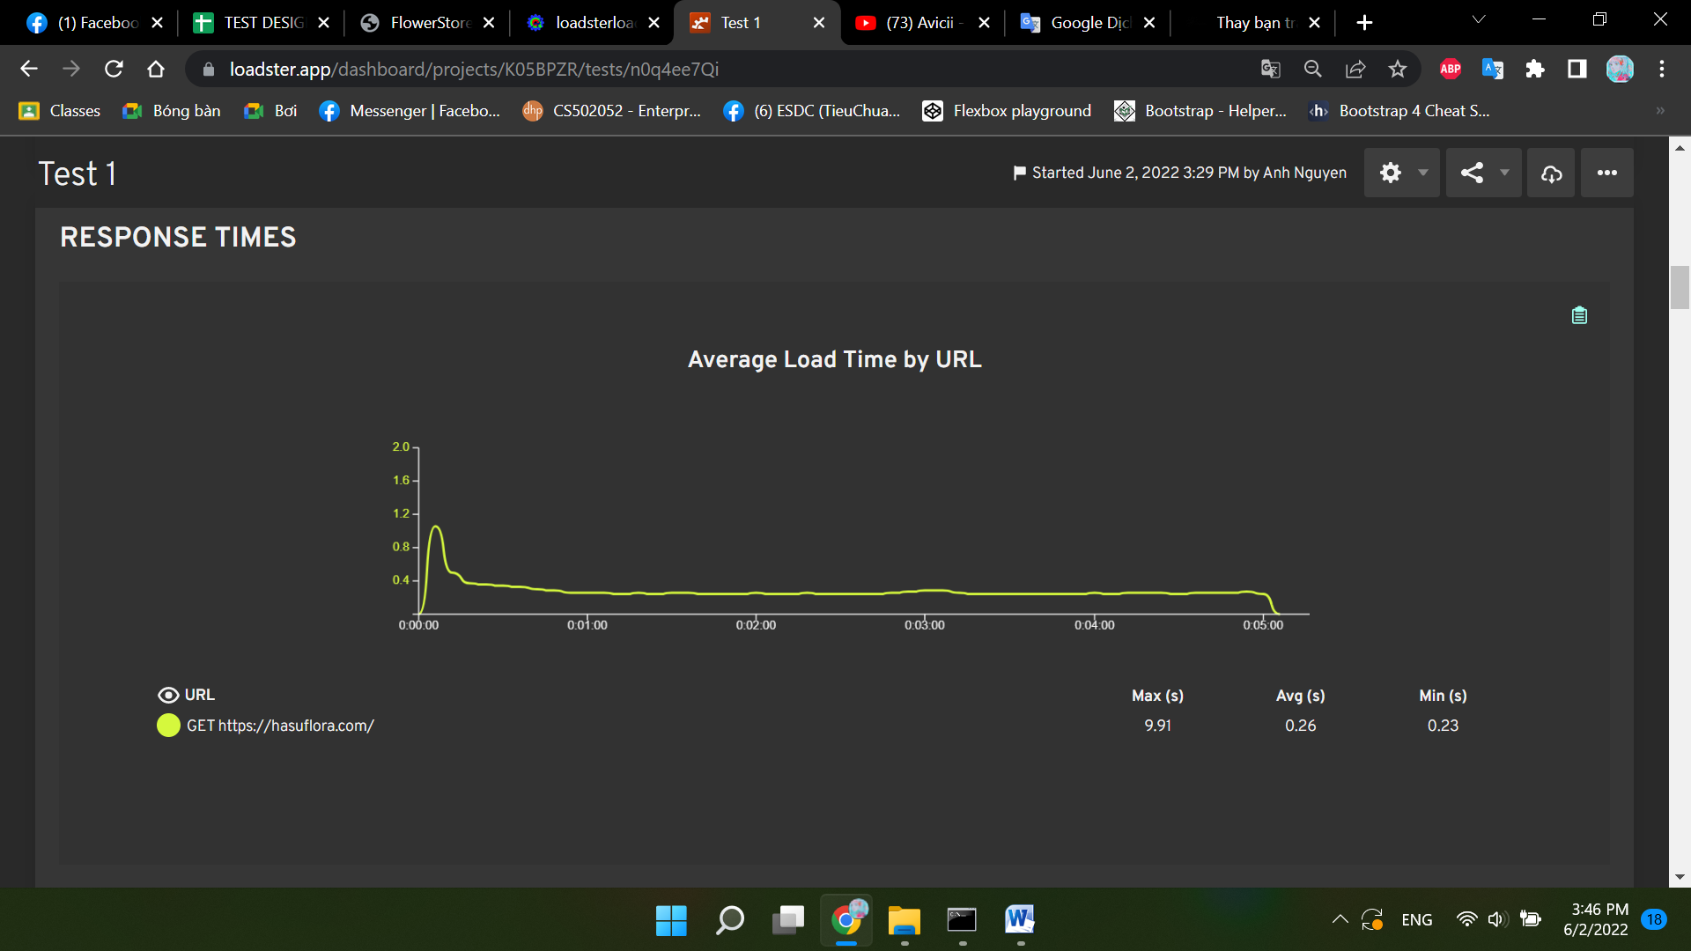

Test Eviden 2
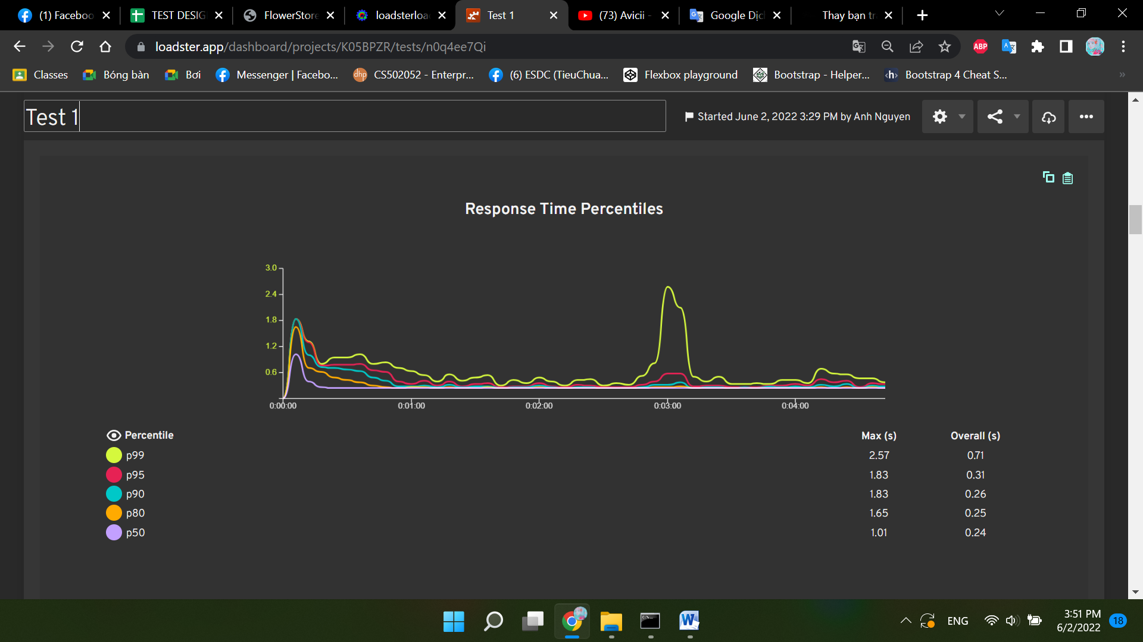

Test Eviden 3
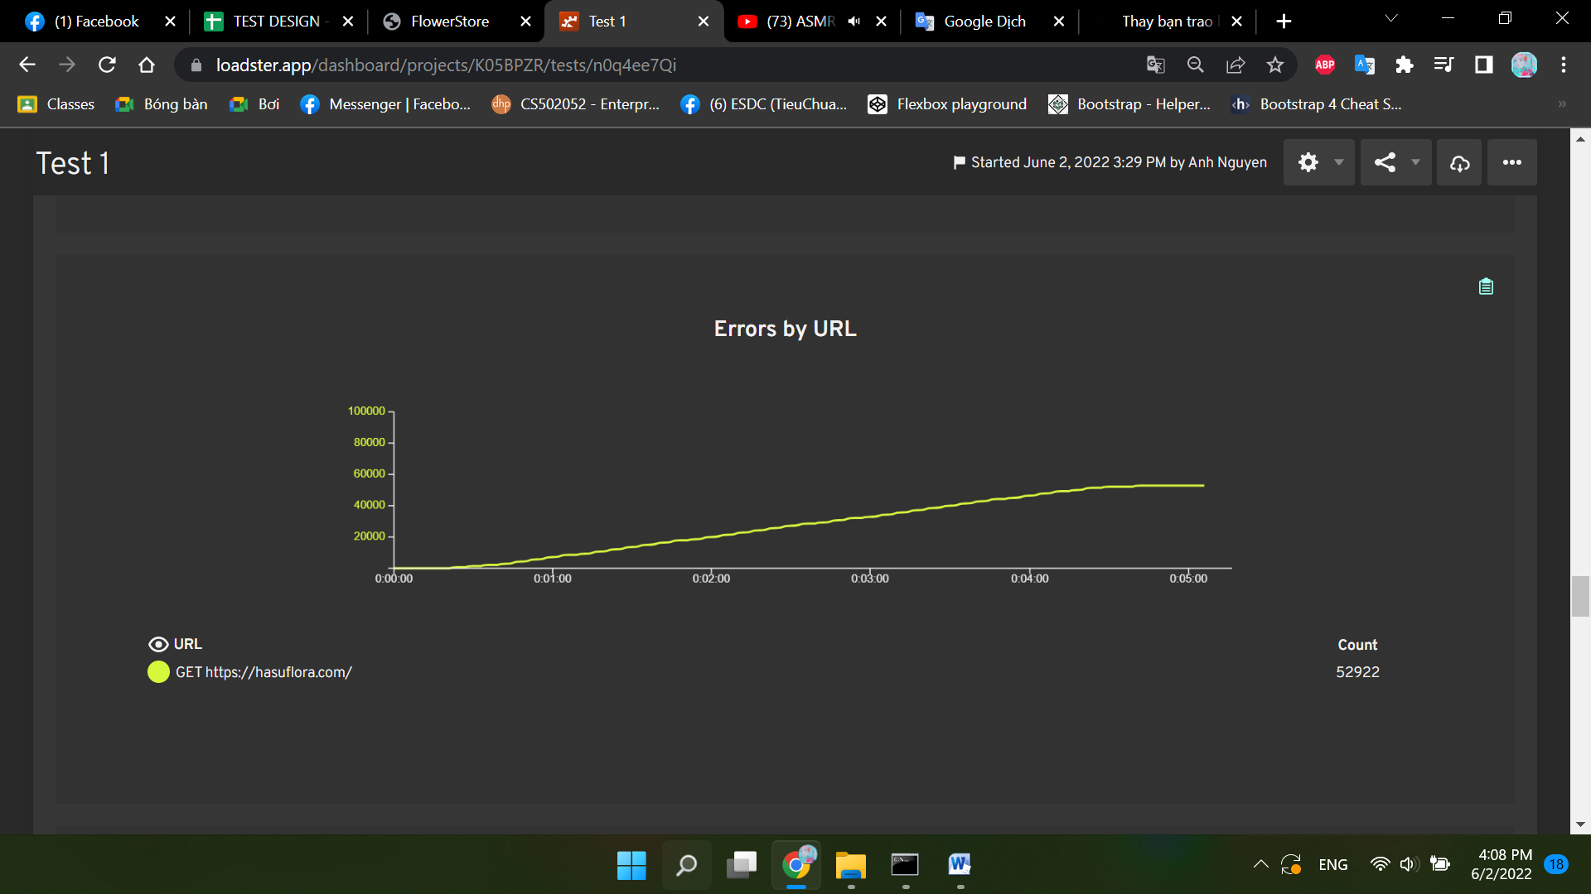
Time | Level | Group | Bot
0:00:07 | ERROR | Group 1 | 500
0:00:07 | ERROR | Group 1 | 501
0:00:08 | ERROR | Group 1 | 502
0:00:09 | ERROR | Group 1 | 500
0:00:09 | ERROR | Group 1 | 504
0:00:09 | ERROR | Group 1 | 501
0:00:10 | ERROR | Group 1 | 505
0:00:10 | ERROR | Group 1 | 502
0:00:10 | ERROR | Group 1 | 506
0:00:11 | ERROR | Group 1 | 507
0:00:11 | ERROR | Group 1 | 250
0:00:11 | ERROR | Group 1 | 253
0:00:11 | ERROR | Group 1 | 251
0:00:11 | ERROR | Group 1 | 252
0:00:11 | ERROR | Group 1 | 254
0:00:11 | ERROR | Group 1 | 500
0:00:11 | ERROR | Group 1 | 508
0:00:11 | ERROR | Group 1 | 501
0:00:11 | ERROR | Group 1 | 504
0:00:12 | ERROR | Group 1 | 255
0:00:12 | ERROR | Group 1 | 509
0:00:12 | ERROR | Group 1 | 256
0:00:12 | ERROR | Group 1 | 510
0:00:12 | ERROR | Group 1 | 505
0:00:12 | ERROR | Group 1 | 502
0:00:12 | ERROR | Group 1 | 257
0:00:13 | ERROR | Group 1 | 511
0:00:13 | ERROR | Group 1 | 506
0:00:13 | ERROR | Group 1 | 512
0:00:13 | ERROR | Group 1 | 507
0:00:13 | ERROR | Group 1 | 252
0:00:13 | ERROR | Group 1 | 253
0:00:13 | ERROR | Group 1 | 250
0:00:13 | ERROR | Group 1 | 503
0:00:13 | ERROR | Group 1 | 251
0:00:13 | ERROR | Group 1 | 254
0:00:13 | ERROR | Group 1 | 513
0:00:13 | ERROR | Group 1 | 258
0:00:14 | ERROR | Group 1 | 259
0:00:14 | ERROR | Group 1 | 500
0:00:14 | ERROR | Group 1 | 514
0:00:14 | ERROR | Group 1 | 504
0:00:14 | ERROR | Group 1 | 260
0:00:14 | ERROR | Group 1 | 255
0:00:14 | ERROR | Group 1 | 509
0:00:14 | ERROR | Group 1 | 515
0:00:14 | ERROR | Group 1 | 501
0:00:14 | ERROR | Group 1 | 508
0:00:14 | ERROR | Group 1 | 261
0:00:14 | ERROR | Group 1 | 256
0:00:14 | ERROR | Group 1 | 510
0:00:14 | ERROR | Group 1 | 516
0:00:14 | ERROR | Group 1 | 505
0:00:15 | ERROR | Group 1 | 502
0:00:15 | ERROR | Group 1 | 517
0:00:15 | ERROR | Group 1 | 257
0:00:15 | ERROR | Group 1 | 262
0:00:15 | ERROR | Group 1 | 511
0:00:15 | ERROR | Group 1 | 506
0:00:15 | ERROR | Group 1 | 518
0:00:15 | ERROR | Group 1 | 519
0:00:15 | ERROR | Group 1 | 507
0:00:15 | ERROR | Group 1 | 512
0:00:15 | ERROR | Group 1 | 252
0:00:15 | ERROR | Group 1 | 253
0:00:15 | ERROR | Group 1 | 263
0:00:15 | ERROR | Group 1 | 250
0:00:15 | ERROR | Group 1 | 503
0:00:15 | ERROR | Group 1 | 251
0:00:15 | ERROR | Group 1 | 264
0:00:15 | ERROR | Group 1 | 520
0:00:16 | ERROR | Group 1 | 254
0:00:16 | ERROR | Group 1 | 513
0:00:16 | ERROR | Group 1 | 258
0:00:16 | ERROR | Group 1 | 521
0:00:16 | ERROR | Group 1 | 265
0:00:16 | ERROR | Group 1 | 259
0:00:16 | ERROR | Group 1 | 500
0:00:16 | ERROR | Group 1 | 522
0:00:16 | ERROR | Group 1 | 514
0:00:16 | ERROR | Group 1 | 504
0:00:16 | ERROR | Group 1 | 260
0:00:16 | ERROR | Group 1 | 266
0:00:16 | ERROR | Group 1 | 255
0:00:16 | ERROR | Group 1 | 509
0:00:16 | ERROR | Group 1 | 523
0:00:16 | ERROR | Group 1 | 515
0:00:16 | ERROR | Group 1 | 501
0:00:16 | ERROR | Group 1 | 508
0:00:16 | ERROR | Group 1 | 267
0:00:17 | ERROR | Group 1 | 261
0:00:17 | ERROR | Group 1 | 256
0:00:17 | ERROR | Group 1 | 510
0:00:17 | ERROR | Group 1 | 516
0:00:17 | ERROR | Group 1 | 524
0:00:17 | ERROR | Group 1 | 505
0:00:17 | ERROR | Group 1 | 268
0:00:17 | ERROR | Group 1 | 525
0:00:17 | ERROR | Group 1 | 517
0:00:17 | ERROR | Group 1 | 262
0:00:17 | ERROR | Group 1 | 257
0:00:17 | ERROR | Group 1 | 269
0:00:17 | ERROR | Group 1 | 511
0:00:17 | ERROR | Group 1 | 506
0:00:17 | ERROR | Group 1 | 526
0:00:17 | ERROR | Group 1 | 270
0:00:17 | ERROR | Group 1 | 527
0:00:17 | ERROR | Group 1 | 519
0:00:17 | ERROR | Group 1 | 507
0:00:17 | ERROR | Group 1 | 271
0:00:17 | ERROR | Group 1 | 512
0:00:18 | ERROR | Group 1 | 252
0:00:18 | ERROR | Group 1 | 253
0:00:18 | ERROR | Group 1 | 263
0:00:18 | ERROR | Group 1 | 250
0:00:18 | ERROR | Group 1 | 251
0:00:18 | ERROR | Group 1 | 503
0:00:18 | ERROR | Group 1 | 528
0:00:18 | ERROR | Group 1 | 272
0:00:18 | ERROR | Group 1 | 520
0:00:18 | ERROR | Group 1 | 264
0:00:18 | ERROR | Group 1 | 513
0:00:18 | ERROR | Group 1 | 254
0:00:18 | ERROR | Group 1 | 258
0:00:18 | ERROR | Group 1 | 529
0:00:18 | ERROR | Group 1 | 521
0:00:18 | ERROR | Group 1 | 273
0:00:18 | ERROR | Group 1 | 265
0:00:18 | ERROR | Group 1 | 259
0:00:18 | ERROR | Group 1 | 530
0:00:18 | ERROR | Group 1 | 500
0:00:18 | ERROR | Group 1 | 522
0:00:18 | ERROR | Group 1 | 514
0:00:18 | ERROR | Group 1 | 504
0:00:18 | ERROR | Group 1 | 531
0:00:18 | ERROR | Group 1 | 274
0:00:19 | ERROR | Group 1 | 260
0:00:19 | ERROR | Group 1 | 266
0:00:19 | ERROR | Group 1 | 255
0:00:19 | ERROR | Group 1 | 509
0:00:19 | ERROR | Group 1 | 523
0:00:19 | ERROR | Group 1 | 515
0:00:19 | ERROR | Group 1 | 501
0:00:19 | ERROR | Group 1 | 508
0:00:19 | ERROR | Group 1 | 275
0:00:19 | ERROR | Group 1 | 533
0:00:19 | ERROR | Group 1 | 267
0:00:19 | ERROR | Group 1 | 261
0:00:19 | ERROR | Group 1 | 256
0:00:19 | ERROR | Group 1 | 510
0:00:19 | ERROR | Group 1 | 516
0:00:19 | ERROR | Group 1 | 534
0:00:19 | ERROR | Group 1 | 524
0:00:19 | ERROR | Group 1 | 276
0:00:19 | ERROR | Group 1 | 505
0:00:19 | ERROR | Group 1 | 268
0:00:19 | ERROR | Group 1 | 502
0:00:19 | ERROR | Group 1 | 535
0:00:19 | ERROR | Group 1 | 517
0:00:19 | ERROR | Group 1 | 262
0:00:19 | ERROR | Group 1 | 277
0:00:19 | ERROR | Group 1 | 257
0:00:19 | ERROR | Group 1 | 269
0:00:19 | ERROR | Group 1 | 511
0:00:19 | ERROR | Group 1 | 506
0:00:19 | ERROR | Group 1 | 536
0:00:19 | ERROR | Group 1 | 526
0:00:19 | ERROR | Group 1 | 278
0:00:19 | ERROR | Group 1 | 270
0:00:20 | ERROR | Group 1 | 518
0:00:20 | ERROR | Group 1 | 279
0:00:20 | ERROR | Group 1 | 527
0:00:20 | ERROR | Group 1 | 537
0:00:20 | ERROR | Group 1 | 519
0:00:20 | ERROR | Group 1 | 507
0:00:20 | ERROR | Group 1 | 512
0:00:20 | ERROR | Group 1 | 271
0:00:20 | ERROR | Group 1 | 280
0:00:20 | ERROR | Group 1 | 252
0:00:20 | ERROR | Group 1 | 253
0:00:20 | ERROR | Group 1 | 263
0:00:20 | ERROR | Group 1 | 250
0:00:20 | ERROR | Group 1 | 251
0:00:20 | ERROR | Group 1 | 538
0:00:20 | ERROR | Group 1 | 503
0:00:20 | ERROR | Group 1 | 528
0:00:20 | ERROR | Group 1 | 520
0:00:20 | ERROR | Group 1 | 272
0:00:20 | ERROR | Group 1 | 281
0:00:20 | ERROR | Group 1 | 264
0:00:20 | ERROR | Group 1 | 513
0:00:20 | ERROR | Group 1 | 539
0:00:20 | ERROR | Group 1 | 254
0:00:20 | ERROR | Group 1 | 258
0:00:20 | ERROR | Group 1 | 529
0:00:20 | ERROR | Group 1 | 540
0:00:20 | ERROR | Group 1 | 282
0:00:20 | ERROR | Group 1 | 521
0:00:20 | ERROR | Group 1 | 265
0:00:20 | ERROR | Group 1 | 259
0:00:20 | ERROR | Group 1 | 530
0:00:20 | ERROR | Group 1 | 500
0:00:20 | ERROR | Group 1 | 283
0:00:21 | ERROR | Group 1 | 542
0:00:21 | ERROR | Group 1 | 284
0:00:21 | ERROR | Group 1 | 266
0:00:21 | ERROR | Group 1 | 255
0:00:21 | ERROR | Group 1 | 509
0:00:21 | ERROR | Group 1 | 523
0:00:21 | ERROR | Group 1 | 532
0:00:21 | ERROR | Group 1 | 273
0:00:21 | ERROR | Group 1 | 514
0:00:21 | ERROR | Group 1 | 504
0:00:21 | ERROR | Group 1 | 531
0:00:21 | ERROR | Group 1 | 274
0:00:21 | ERROR | Group 1 | 501
0:00:21 | ERROR | Group 1 | 508
0:00:21 | ERROR | Group 1 | 522
0:00:21 | ERROR | Group 1 | 285
0:00:21 | ERROR | Group 1 | 260
0:00:21 | ERROR | Group 1 | 515
0:00:21 | ERROR | Group 1 | 267
0:00:21 | ERROR | Group 1 | 261
0:00:21 | ERROR | Group 1 | 256
0:00:21 | ERROR | Group 1 | 544
0:00:21 | ERROR | Group 1 | 510
0:00:21 | ERROR | Group 1 | 516
0:00:21 | ERROR | Group 1 | 534
0:00:21 | ERROR | Group 1 | 275
0:00:21 | ERROR | Group 1 | 543
0:00:21 | ERROR | Group 1 | 524
0:00:21 | ERROR | Group 1 | 276
0:00:21 | ERROR | Group 1 | 286
0:00:21 | ERROR | Group 1 | 505
0:00:21 | ERROR | Group 1 | 268
0:00:21 | ERROR | Group 1 | 502
0:00:21 | ERROR | Group 1 | 545
0:00:21 | ERROR | Group 1 | 517
0:00:21 | ERROR | Group 1 | 535
0:00:21 | ERROR | Group 1 | 525
0:00:21 | ERROR | Group 1 | 287
0:00:21 | ERROR | Group 1 | 262
0:00:21 | ERROR | Group 1 | 257
0:00:21 | ERROR | Group 1 | 277
0:00:21 | ERROR | Group 1 | 269
0:00:22 | ERROR | Group 1 | 546
0:00:22 | ERROR | Group 1 | 511
0:00:22 | ERROR | Group 1 | 506
0:00:22 | ERROR | Group 1 | 288
0:00:22 | ERROR | Group 1 | 536
0:00:22 | ERROR | Group 1 | 526
0:00:22 | ERROR | Group 1 | 278
0:00:22 | ERROR | Group 1 | 270
0:00:22 | ERROR | Group 1 | 547
0:00:22 | ERROR | Group 1 | 518
0:00:22 | ERROR | Group 1 | 289
0:00:22 | ERROR | Group 1 | 279
0:00:22 | ERROR | Group 1 | 527
0:00:22 | ERROR | Group 1 | 548
0:00:22 | ERROR | Group 1 | 519
0:00:22 | ERROR | Group 1 | 507
0:00:22 | ERROR | Group 1 | 512
0:00:22 | ERROR | Group 1 | 271
0:00:22 | ERROR | Group 1 | 280
0:00:22 | ERROR | Group 1 | 290
0:00:22 | ERROR | Group 1 | 263
0:00:22 | ERROR | Group 1 | 250
0:00:22 | ERROR | Group 1 | 253
0:00:22 | ERROR | Group 1 | 549
0:00:22 | ERROR | Group 1 | 251
0:00:22 | ERROR | Group 1 | 538
0:00:22 | ERROR | Group 1 | 528
0:00:22 | ERROR | Group 1 | 520
0:00:22 | ERROR | Group 1 | 503
0:00:22 | ERROR | Group 1 | 291
0:00:22 | ERROR | Group 1 | 281
0:00:22 | ERROR | Group 1 | 272
0:00:22 | ERROR | Group 1 | 264
0:00:22 | ERROR | Group 1 | 550
0:00:22 | ERROR | Group 1 | 513
0:00:22 | ERROR | Group 1 | 539
0:00:22 | ERROR | Group 1 | 254
0:00:22 | ERROR | Group 1 | 258
0:00:22 | ERROR | Group 1 | 529
0:00:22 | ERROR | Group 1 | 551
0:00:22 | ERROR | Group 1 | 292
0:00:22 | ERROR | Group 1 | 282
0:00:23 | ERROR | Group 1 | 540
0:00:23 | ERROR | Group 1 | 521
0:00:23 | ERROR | Group 1 | 259
0:00:23 | ERROR | Group 1 | 552
0:00:23 | ERROR | Group 1 | 541
0:00:23 | ERROR | Group 1 | 500
0:00:23 | ERROR | Group 1 | 530
0:00:23 | ERROR | Group 1 | 265
0:00:23 | ERROR | Group 1 | 293
0:00:23 | ERROR | Group 1 | 283
0:00:23 | ERROR | Group 1 | 553
0:00:23 | ERROR | Group 1 | 542
0:00:23 | ERROR | Group 1 | 284
0:00:23 | ERROR | Group 1 | 294
0:00:23 | ERROR | Group 1 | 266
0:00:23 | ERROR | Group 1 | 255
0:00:23 | ERROR | Group 1 | 509
0:00:23 | ERROR | Group 1 | 554
0:00:23 | ERROR | Group 1 | 532
0:00:23 | ERROR | Group 1 | 523
0:00:23 | ERROR | Group 1 | 273
0:00:23 | ERROR | Group 1 | 504
0:00:23 | ERROR | Group 1 | 514
0:00:23 | ERROR | Group 1 | 531
0:00:23 | ERROR | Group 1 | 274
0:00:23 | ERROR | Group 1 | 295
0:00:23 | ERROR | Group 1 | 501
0:00:23 | ERROR | Group 1 | 508
0:00:23 | ERROR | Group 1 | 522
0:00:23 | ERROR | Group 1 | 285
0:00:23 | ERROR | Group 1 | 555
0:00:23 | ERROR | Group 1 | 533
0:00:23 | ERROR | Group 1 | 260
0:00:23 | ERROR | Group 1 | 515
0:00:23 | ERROR | Group 1 | 267
0:00:23 | ERROR | Group 1 | 296
0:00:23 | ERROR | Group 1 | 261
0:00:23 | ERROR | Group 1 | 256
0:00:23 | ERROR | Group 1 | 544
0:00:23 | ERROR | Group 1 | 516
0:00:23 | ERROR | Group 1 | 556
0:00:23 | ERROR | Group 1 | 275
0:00:23 | ERROR | Group 1 | 534
0:00:23 | ERROR | Group 1 | 524
0:00:23 | ERROR | Group 1 | 543
0:00:23 | ERROR | Group 1 | 276
0:00:23 | ERROR | Group 1 | 286
0:00:23 | ERROR | Group 1 | 505
0:00:24 | ERROR | Group 1 | 268
0:00:24 | ERROR | Group 1 | 297
0:00:24 | ERROR | Group 1 | 502
0:00:24 | ERROR | Group 1 | 557
0:00:24 | ERROR | Group 1 | 545
0:00:24 | ERROR | Group 1 | 517
0:00:24 | ERROR | Group 1 | 525
0:00:24 | ERROR | Group 1 | 535
0:00:24 | ERROR | Group 1 | 287
0:00:24 | ERROR | Group 1 | 257
0:00:24 | ERROR | Group 1 | 262
0:00:24 | ERROR | Group 1 | 298
0:00:24 | ERROR | Group 1 | 269
0:00:24 | ERROR | Group 1 | 558
0:00:24 | ERROR | Group 1 | 546
0:00:24 | ERROR | Group 1 | 511
0:00:24 | ERROR | Group 1 | 506
0:00:24 | ERROR | Group 1 | 288
0:00:24 | ERROR | Group 1 | 536
0:00:24 | ERROR | Group 1 | 526
0:00:24 | ERROR | Group 1 | 299
0:00:24 | ERROR | Group 1 | 278
0:00:24 | ERROR | Group 1 | 270
0:00:24 | ERROR | Group 1 | 559
0:00:24 | ERROR | Group 1 | 547
0:00:24 | ERROR | Group 1 | 300
0:00:24 | ERROR | Group 1 | 279
0:00:24 | ERROR | Group 1 | 289
0:00:24 | ERROR | Group 1 | 537
0:00:24 | ERROR | Group 1 | 527
0:00:24 | ERROR | Group 1 | 560
0:00:24 | ERROR | Group 1 | 519
0:00:24 | ERROR | Group 1 | 548
0:00:24 | ERROR | Group 1 | 507
0:00:24 | ERROR | Group 1 | 512
0:00:24 | ERROR | Group 1 | 271
0:00:24 | ERROR | Group 1 | 301
0:00:24 | ERROR | Group 1 | 280
0:00:24 | ERROR | Group 1 | 252
0:00:24 | ERROR | Group 1 | 290
0:00:24 | ERROR | Group 1 | 263
0:00:24 | ERROR | Group 1 | 250
0:00:24 | ERROR | Group 1 | 549
0:00:24 | ERROR | Group 1 | 253
0:00:24 | ERROR | Group 1 | 561
0:00:24 | ERROR | Group 1 | 251
0:00:24 | ERROR | Group 1 | 538
0:00:24 | ERROR | Group 1 | 528
0:00:24 | ERROR | Group 1 | 520
0:00:24 | ERROR | Group 1 | 302
0:00:24 | ERROR | Group 1 | 503
0:00:24 | ERROR | Group 1 | 281
0:00:24 | ERROR | Group 1 | 272
0:00:24 | ERROR | Group 1 | 291
0:00:25 | ERROR | Group 1 | 550
0:00:25 | ERROR | Group 1 | 562
0:00:25 | ERROR | Group 1 | 539
0:00:25 | ERROR | Group 1 | 254
0:00:25 | ERROR | Group 1 | 258
0:00:25 | ERROR | Group 1 | 303
0:00:25 | ERROR | Group 1 | 529
0:00:25 | ERROR | Group 1 | 551
0:00:25 | ERROR | Group 1 | 563
0:00:25 | ERROR | Group 1 | 292
0:00:25 | ERROR | Group 1 | 540
0:00:25 | ERROR | Group 1 | 521
0:00:25 | ERROR | Group 1 | 304
0:00:25 | ERROR | Group 1 | 552
0:00:25 | ERROR | Group 1 | 541
0:00:25 | ERROR | Group 1 | 259
0:00:25 | ERROR | Group 1 | 564
0:00:25 | ERROR | Group 1 | 500
0:00:25 | ERROR | Group 1 | 530
0:00:25 | ERROR | Group 1 | 265
0:00:25 | ERROR | Group 1 | 293
0:00:25 | ERROR | Group 1 | 283
0:00:25 | ERROR | Group 1 | 305
0:00:25 | ERROR | Group 1 | 565
0:00:25 | ERROR | Group 1 | 553
0:00:25 | ERROR | Group 1 | 542
0:00:25 | ERROR | Group 1 | 306
0:00:25 | ERROR | Group 1 | 294
0:00:25 | ERROR | Group 1 | 566
0:00:25 | ERROR | Group 1 | 266
0:00:25 | ERROR | Group 1 | 255
0:00:25 | ERROR | Group 1 | 554
0:00:25 | ERROR | Group 1 | 284
0:00:25 | ERROR | Group 1 | 523
0:00:25 | ERROR | Group 1 | 532
0:00:25 | ERROR | Group 1 | 567
0:00:25 | ERROR | Group 1 | 509
0:00:25 | ERROR | Group 1 | 273
0:00:25 | ERROR | Group 1 | 307
0:00:25 | ERROR | Group 1 | 514
0:00:25 | ERROR | Group 1 | 504
0:00:25 | ERROR | Group 1 | 295
0:00:25 | ERROR | Group 1 | 274
0:00:25 | ERROR | Group 1 | 508
0:00:25 | ERROR | Group 1 | 501
0:00:25 | ERROR | Group 1 | 282
0:00:25 | ERROR | Group 1 | 522
0:00:25 | ERROR | Group 1 | 285
0:00:25 | ERROR | Group 1 | 568
0:00:26 | ERROR | Group 1 | 555
0:00:26 | ERROR | Group 1 | 533
0:00:26 | ERROR | Group 1 | 515
0:00:26 | ERROR | Group 1 | 267
0:00:26 | ERROR | Group 1 | 296
0:00:26 | ERROR | Group 1 | 308
0:00:26 | ERROR | Group 1 | 261
0:00:26 | ERROR | Group 1 | 544
0:00:26 | ERROR | Group 1 | 510
0:00:26 | ERROR | Group 1 | 256
0:00:26 | ERROR | Group 1 | 569
0:00:26 | ERROR | Group 1 | 516
0:00:26 | ERROR | Group 1 | 556
0:00:26 | ERROR | Group 1 | 275
0:00:26 | ERROR | Group 1 | 534
0:00:26 | ERROR | Group 1 | 524
0:00:26 | ERROR | Group 1 | 543
0:00:26 | ERROR | Group 1 | 276
0:00:26 | ERROR | Group 1 | 286
0:00:26 | ERROR | Group 1 | 309
0:00:26 | ERROR | Group 1 | 502
0:00:26 | ERROR | Group 1 | 557
0:00:26 | ERROR | Group 1 | 545
0:00:26 | ERROR | Group 1 | 570
0:00:26 | ERROR | Group 1 | 268
0:00:26 | ERROR | Group 1 | 260
0:00:26 | ERROR | Group 1 | 517
0:00:26 | ERROR | Group 1 | 535
0:00:26 | ERROR | Group 1 | 287
0:00:26 | ERROR | Group 1 | 277
0:00:26 | ERROR | Group 1 | 310
0:00:26 | ERROR | Group 1 | 257
0:00:26 | ERROR | Group 1 | 298
0:00:26 | ERROR | Group 1 | 269
0:00:26 | ERROR | Group 1 | 262
0:00:26 | ERROR | Group 1 | 558
0:00:26 | ERROR | Group 1 | 571
0:00:26 | ERROR | Group 1 | 546
0:00:26 | ERROR | Group 1 | 288
0:00:26 | ERROR | Group 1 | 311
0:00:26 | ERROR | Group 1 | 299
0:00:26 | ERROR | Group 1 | 278
0:00:26 | ERROR | Group 1 | 270
0:00:26 | ERROR | Group 1 | 312
0:00:26 | ERROR | Group 1 | 300
0:00:26 | ERROR | Group 1 | 279

Test Eviden 4
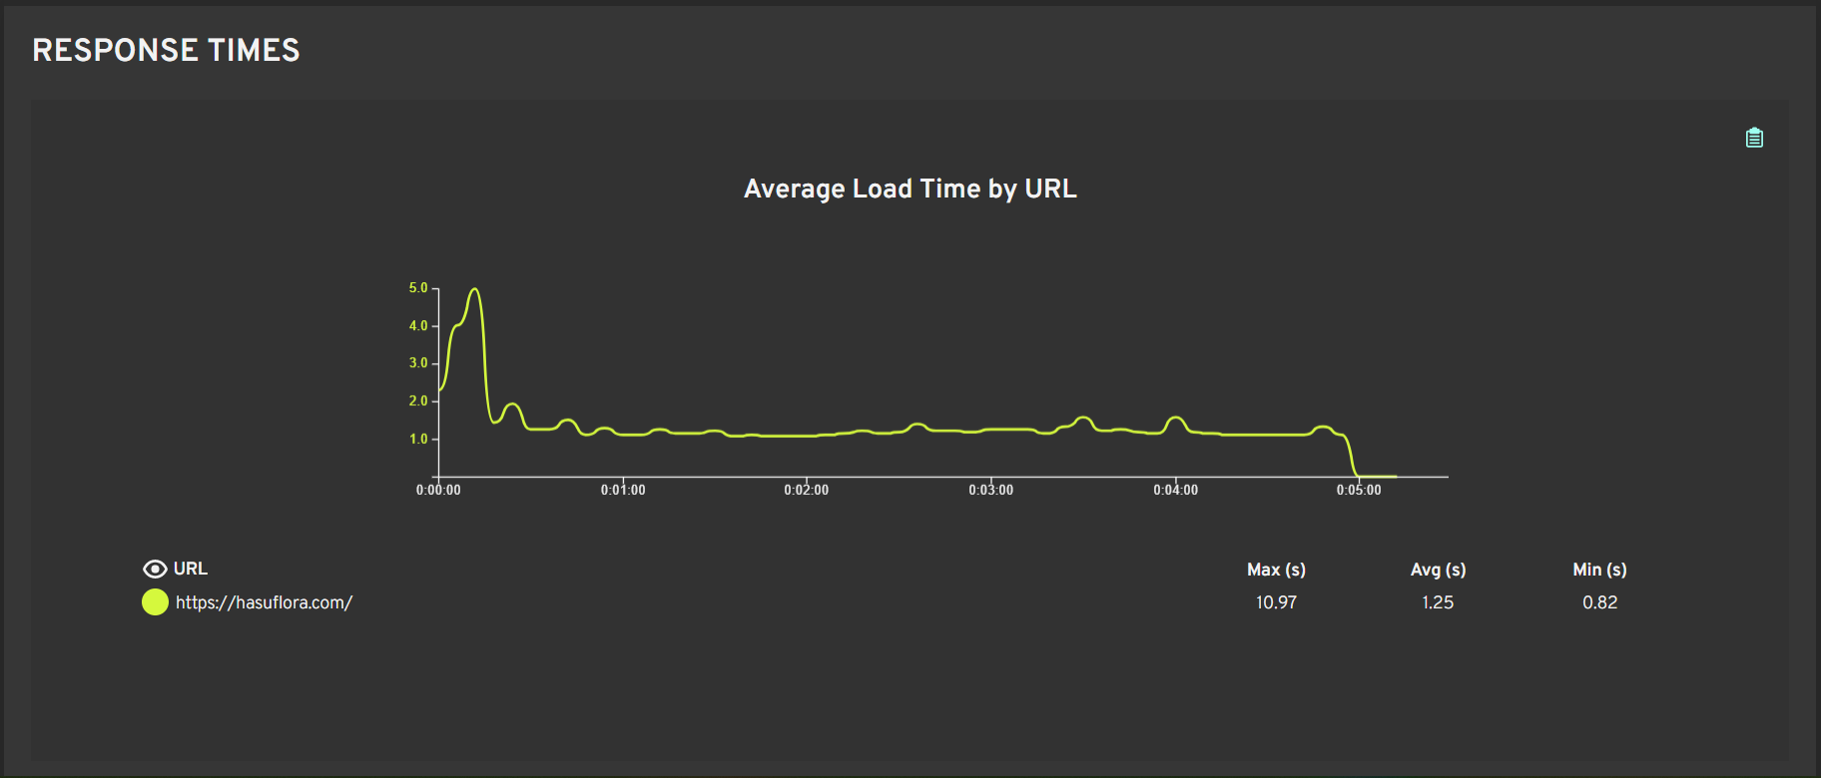

Test Eviden 5
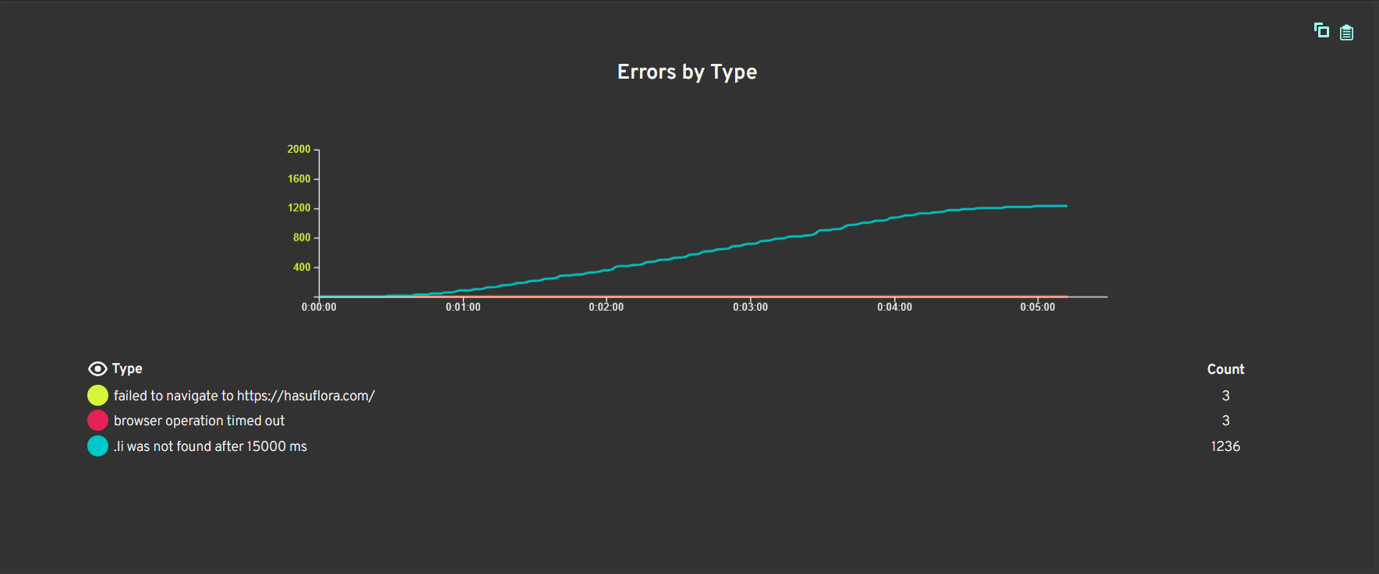

Test eviden 7
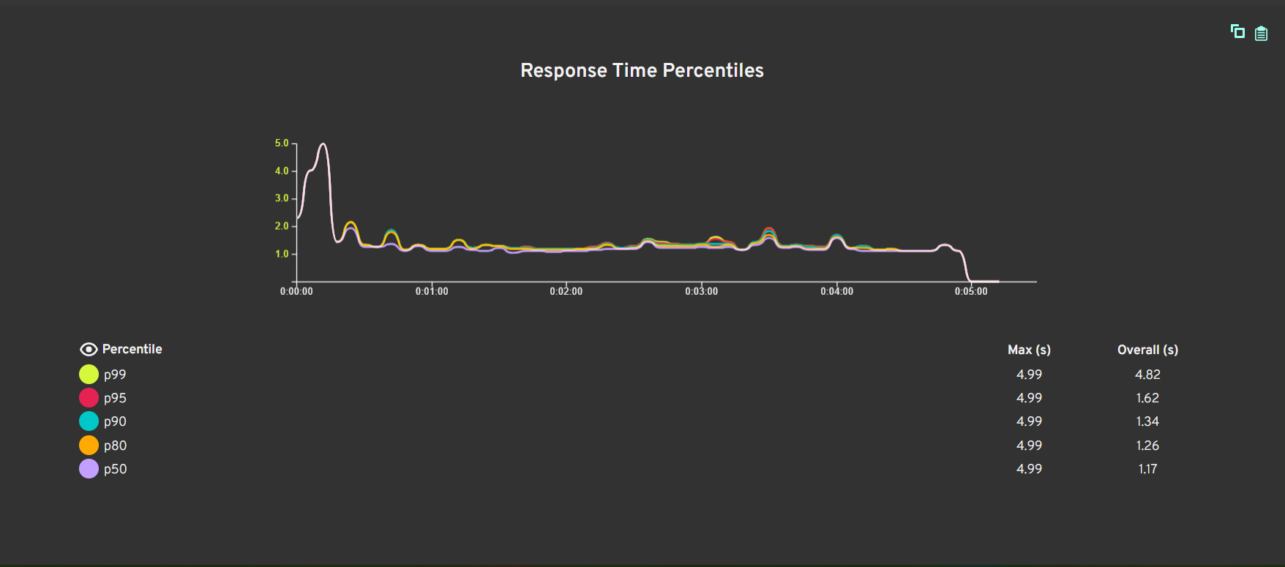

Test eviden 8
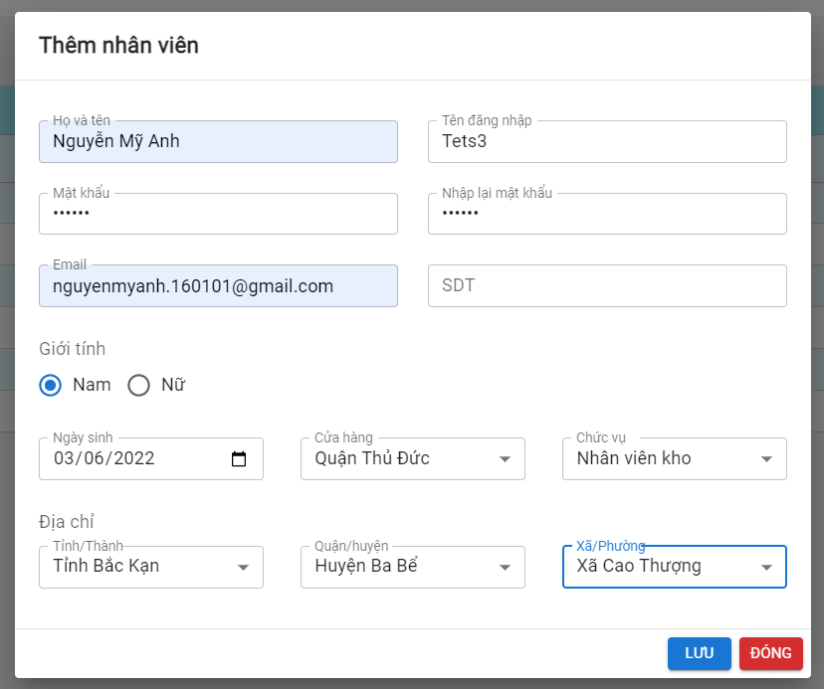

Nhập thiếu 1 trường bắt buộc (chỉ có không nhập số điện mà vẫn lưu được, các trường còn lại vẫn bắt buộc nhập mới có thể lưu được thông tin) nhưng vẫn cho phép lưu nhân viên mới

Test eviden 9
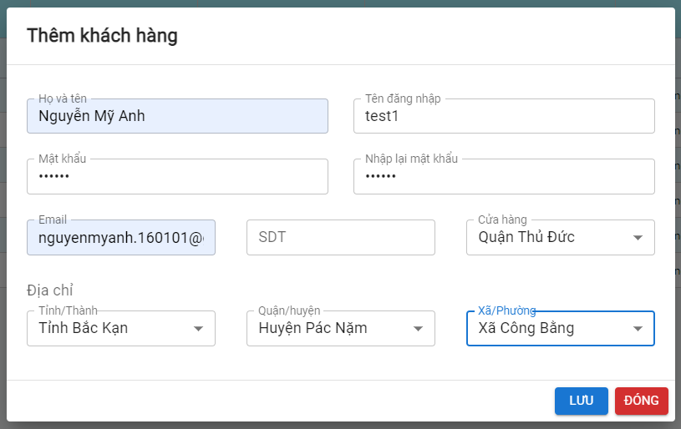
Nhập thông tin khách hàng thiếu 1 trường bắt buộc là số điện thoại nhưng vẫn có thể thêm khách hàng thành công (chỉ có nhập thiếu sđt mới có thêm thành công, các trường bắt buộc còn lại nhập thiếu thêm thất bại).

Test eviden 11





Test eviden 12
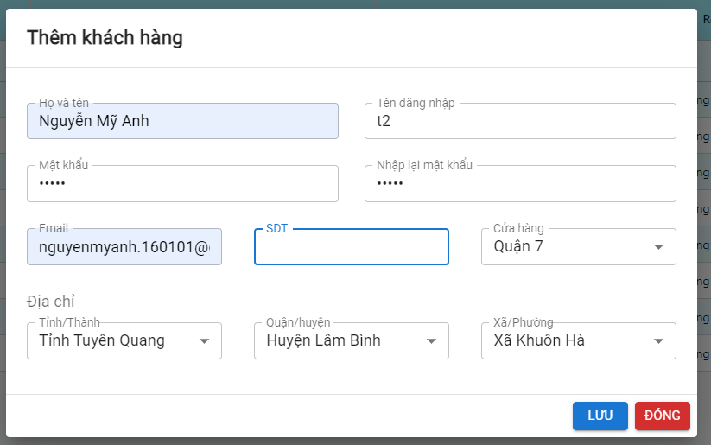
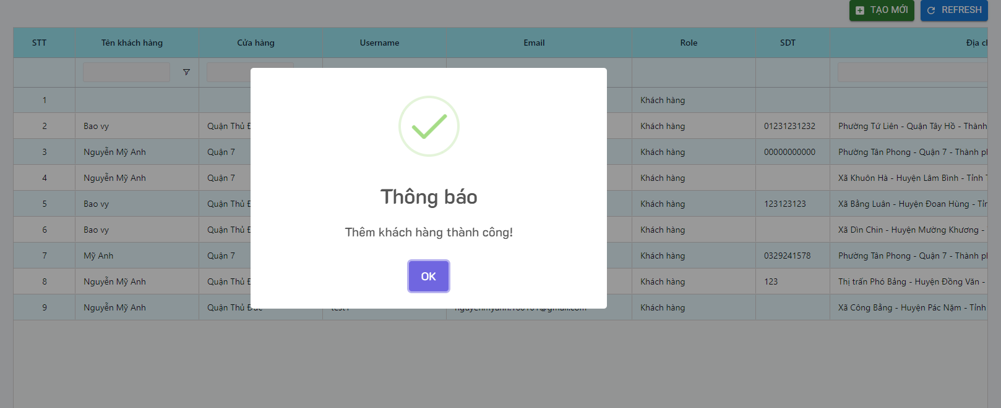

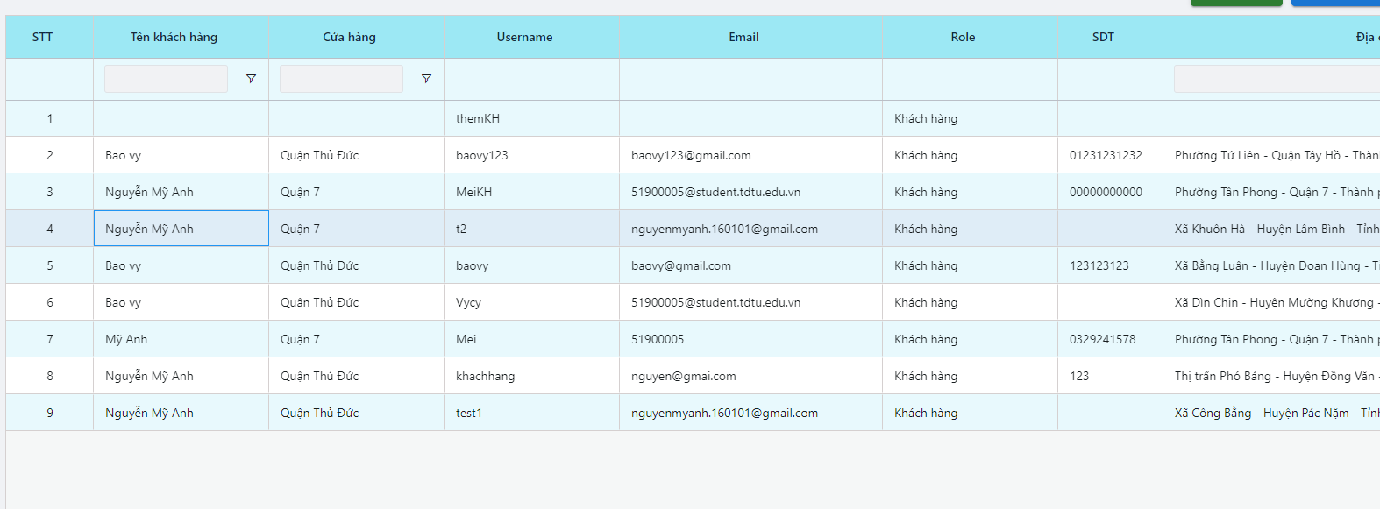

Test eviden 13
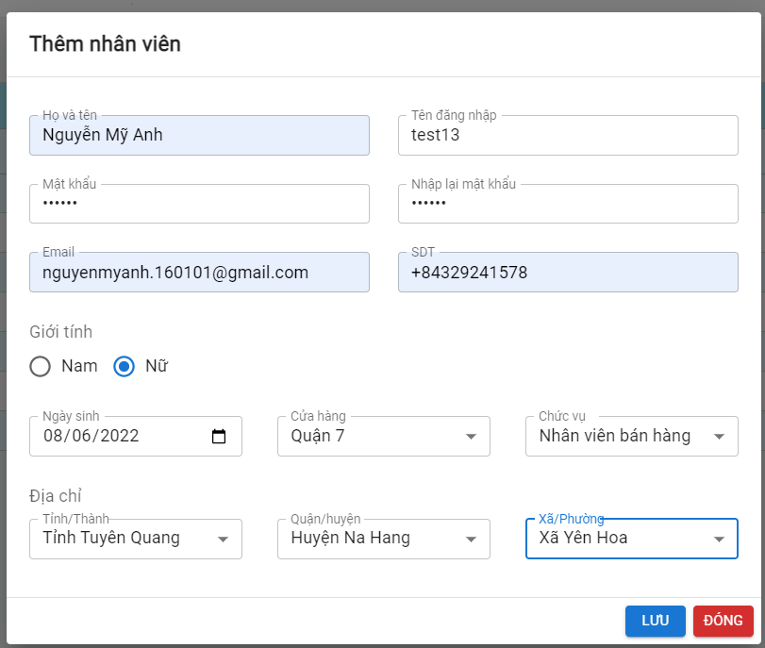
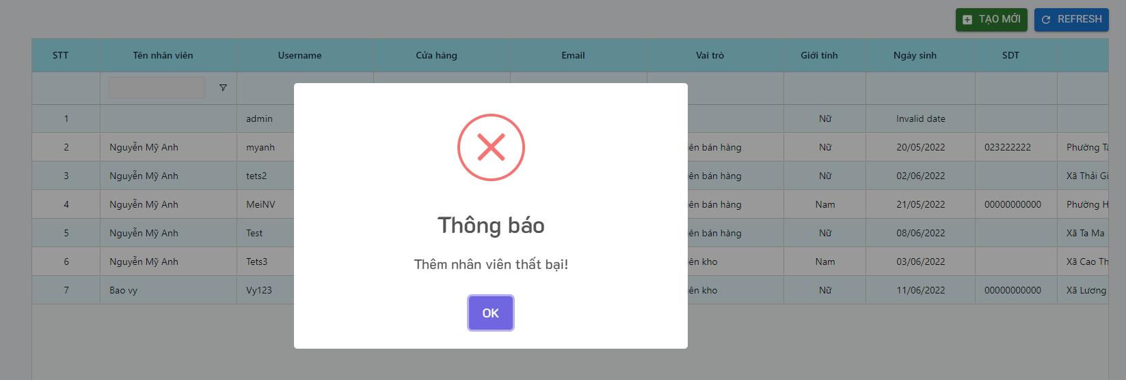
Thêm nhân viên, nhập đúng thông tin nhưng không thêm được sau khi đã thêm được 3 nhân viên trước đó, lỗi do dữ liệu

Test eviden 14
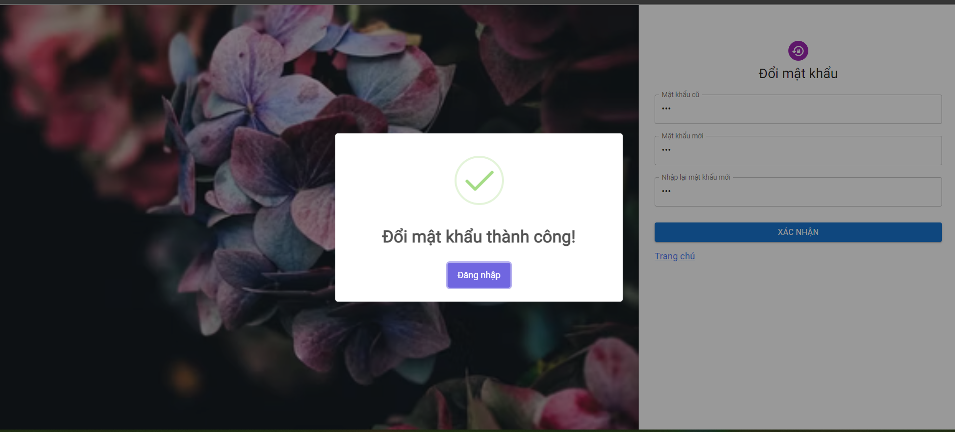
Đổi mật khẩu tất cả các user, để mật khẩu <6 kí tự vẫn có thể đổi được, để mật khẩu mới giống mật cũ vẫn có thể đổi mật khẩu thành công

Test eviden 15



